Лист1
Просмотр ФВ.3 |  | 2023-01-20 16:27:00 |  |  |  |  | 20.01.2023 17:17:00(после правок) |  |  |  |  | 24.01.2023 13:04(5) |  |  |  |  | 24.01.2023 13:04(10) |  |  |  |  | 24.01.2023 13:04(15) |  |  |  |  | 24.01.2023 13:04(20) |  |  |  |  | 24.01.2023 13:04(25) |  |  |  |  | 24.01.2023 13:04(30) |  |  |  |  | 24.01.2023 13:04(50)
Транзакция | Запросы в транзакции | CPU utilization | Memory utilization | time 90% | tume min | time max | CPU utilization2 | Memory utilization2 | time 90%2 | tume min2 | time max2 | CPU utilization2 | Memory utilization2 | time 90%2 | tume min2 | time max2 | CPU utilization22 | Memory utilization23 | time 90%24 | tume min25 | time max26 | CPU utilization27 | Memory utilization28 | time 90%29 | tume min210 | time max211 | CPU utilization212 | Memory utilization213 | time 90%214 | tume min215 | time max216 | CPU utilization217 | Memory utilization218 | time 90%219 | tume min220 | time max221 | CPU utilization217 | Memory utilization218 | time 90%219 | tume min220 | time max221 | CPU utilization217 | Memory utilization218 | time 90%219 | tume min220 | time max221
Авторизация! ФВ.3 |  | min 0,91% | min 51,57% | 1,2s | 831 ms | 1.14 s | min 0,79% | min 51,49% | 1.16 s | 872 ms | 1.31 s | min 2,74% | min 47,98% | 2.97 s | 1.76 s | 3.37 s | min 41,2% | min 48,49% | 2.77 s | 1.63 s | 3.82 s | min 57,2% | min 50,8% | 2.59 s | 1.62 s | 3.76 s | min 47,95% | min 52,2% | 2.64 s | 1.61 s | 3.74 s | min 53,03% | min 45,2% | 2.70 s | 1.61 s | 3.81 s | min 54% | min 48% | 2.42 s | 1.54 s | 3.35 s | min 66,7% | min 57,6% | 2.79 s | 1.48 s | 14.1 s
Transaction Открытие ФВ3(выбран БЕ,ЦФО,1 Номенклатуры, загрузка таблицы развернут только год.) Общее |  | max 86,85% | max 58,21% | 9,45 s | 2.28 s | 19.2 s | max 66,2% | max 54,3% | 14.9 s | 2.39 s | 27.7 s | max 22,26% | max 48,64% | 14.2 s | 9.31 s | 14.5 s | max 43,45% | max 50,59% | 18.9 s | 3.39 s | 21.6 s | max 63,47% | max 51,89% | 17.9 s | 3.24 s | 34.3 s | max 78.22,47% | max 53,5% | 25.0 s | 3.24 s | 4.95 min | max 83.4% | max 56,5% | 1.43 min | 3.76 s | 5.20 min | max 85.1% | max 56,9% | 1.84 min | 4.27 s | 4.58 min | max 92,6% | max 63,8% | 4.57 min | 6.43 s | 7.07 min
Transaction Выбор БЕ и ЦФО ФВ.3 Общее |  |  |  | 6.22 s | 1.73 s | 16.0 s |  |  | 7.48 s | 1.68 s | 17.5 s |  |  | 8.35 s | 5.81 s | 8.67 s |  |  | 11.9 s | 2.29 s | 19.7 s |  |  | 10.6 s | 2.29 s | 23.4 s |  |  | 12.4 s | 2.33 s | 2.81 min |  |  | 29.8 s | 2.51 s | 2.93 min |  |  | 54.8 s | 2.99 s | 3.21 min |  |  | 3.04 min | 5.29 s | 4.87 min
Снятие дефолтной номенклатуры ФВ3 data2 |  |  |  | 11.5 s | 6.14 s | 12.6 s |  |  | 7.88 s | 2.54 s | 17.3 s |  |  | 8.63 s | 6.00 s | 8.73 s |  |  | 11.9 s | 2.96 s | 25.7 s |  |  | 11.7 s | 2.96 s | 32.3 s |  |  | 18.8 s | 3.10 s | 3.11 min |  |  | 30.8 s | 3.21 s | 3.53 min |  |  | 55.9 s | 3.60 s | 2.93 min |  |  | 2.44 min | 3.38 s | 4.81 min
Transaction Разворот года и 4 кварталов с пустой номенклатурой(весь список) Общее |  |  |  | 2.15 min | 1.42min | 2.25 min |  |  | 1.11 min | 28.7 s | 1.36 min |  |  | 58.7 s | 47.8 s | 59.2 s |  |  | 1.24 min | 31.8 s | 1.97 min |  |  | 1.33 min | 31.8 s | 3.09 min |  |  | 3.54 min | 32.9 s | 6.16 min |  |  | 4.39 min | 35.2 s | 6.25 min |  |  | 4.90 min | 37.1 s | 8.67 min |  |  | 11.7 min | 1.21 min | 14.9 min
Обновление 23 года ФВ.3 Общее |  |  |  | 2.37 min | 1.79 min | 2.46 min |  |  | 1.23 min | 36.9 s | 1.50 min |  |  | 1.05 min | 56.1 s | 1.05 min |  |  | 1.29 min | 37.8 s | 1.79 min |  |  | 1.33 min | 35.9 s | 2.40 min |  |  | 3.58 min | 36.4 s | 8.53 min |  |  | 4.95 min | 40.5 s | 9.10 min |  |  | 4.95 min | 40.5 s | 9.10 min |  |  | 11.3 min | 1.31 min | 15.5 min
Разлогин! ФВ.3 |  |  |  | 265 ms | 157 ms | 304 ms |  |  | 318 ms | 156 ms | 414 ms |  |  | 318 ms | 156 ms | 414 ms |  |  | 832 ms | 397 ms | 930 ms |  |  | 775 ms | 397 ms | 1.56 s |  |  | 786 ms | 413 ms | 1.97 s |  |  | 948 ms | 415 ms | 2.50 s |  |  | 870 ms | 412 ms | 3.43 s |  |  | 870 ms | 412 ms | 3.43 s

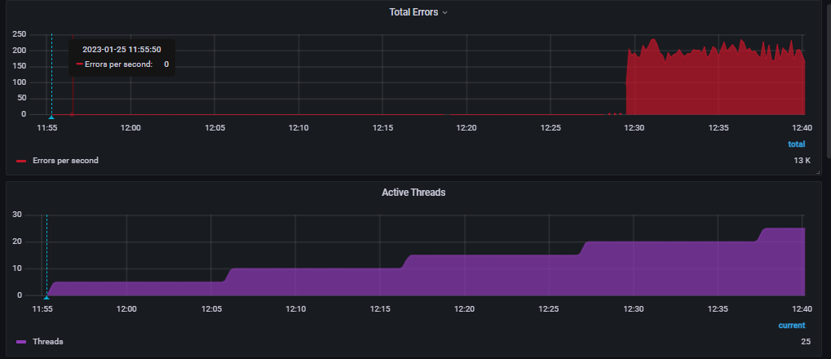
Просмотр ФВ.3 |  | 25.01.2023 11:55 5 польз |  |  |  |  | 25.01.2023 11:55(10) |  |  |  |  | 25.01.2023 11:55(15) |  |  |  |  | 25.01.2023 11:55(20)
Транзакция | Запросы в транзакции | CPU utilization2 | Memory utilization2 | time 90%2 | tume min2 | time max2 | CPU utilization22 | Memory utilization23 | time 90%24 | tume min25 | time max26 | CPU utilization27 | Memory utilization28 | time 90%29 | tume min210 | time max211 | CPU utilization212 | Memory utilization213 | time 90%214 | tume min215 | time max216
Авторизация! ФВ.3 |  | min 2,74% | min 47,98% | 1.16 s | 852 ms | 1.47 s | min 41,2% | min 48,49% | 1.14 s | 832 ms | 2.07 s | min 57,2% | min 50,8% | 1.09 s | 840 ms | 1.86 s | min 47,95% | min 52,2% | 1.07 s | 850 ms | 1.47 s
Transaction Открытие ФВ3(выбран БЕ,ЦФО,1 Номенклатуры, загрузка таблицы развернут только год.) Общее |  | max 22,26% | max 48,64% | 8.31 s | 3.12 s | 9.13 s | max 43,45% | max 50,59% | 15.7 s | 3.09 s | 22.4 s | max 63,47% | max 51,89% | 30.0 s | 3.35 s | 1.22 min | max 78.22,47% | max 53,5% | 35.6 s | 3.60 s | 1.26 min
Transaction Выбор БЕ и ЦФО ФВ.3 Общее |  |  |  | 4.70 s | 2.14 s | 5.22 s |  |  | 8.71 s | 2.12 s | 12.7 s |  |  | 15.2 s | 884 ms | 1.00 min |  |  | 16.9 s | 712 ms | 1.06 min
Снятие дефолтной номенклатуры ФВ3 data2 |  |  |  | 5.33 s | 2.74 s | 5.74 s |  |  | 9.33 s | 2.74 s | 13.5 s |  |  | 11.8 s | 399 ms | 52.6 s |  |  | 12.5 s | 124 ms | 55.2 s
Transaction Разворот года и 4 кварталов с пустой номенклатурой(весь список) Общее |  |  |  | 41.8 s | 30.3 s | 43.3 s |  |  | 58.3 s | 30.2 s | 1.20 min |  |  | 1.55 min | 3.23 s | 2.49 min |  |  | 1.63 min | 528 ms | 2.50 min
Transaction Разворот года и 4 кварталов с пустой номенклатурой(весь список) | data_api/v1.0/olapdata(15-2023year) |  |  | 9.68 s | 6.66 s | 10.2 s |  |  | 14.2 s | 6.84 s | 19.3 s |  |  | 21.8 s | 1.44 s | 48.4 s |  |  | 19.5 s | 6.47 s | 49.6 s
Transaction Разворот года и 4 кварталов с пустой номенклатурой(весь список) | data_api/v1.0/olapdata 32-4kv |  |  | 7.39 s | 4.49 s | 8.11 s |  |  | 11.5 s | 4.13 s | 16.3 s |  |  | 19.4 s | 853 ms | 46.6 s |  |  | 15.5 s | 4.84 s | 37.3 s
Transaction Разворот года и 4 кварталов с пустой номенклатурой(весь список) | data_api/v1.0/olapdata 26-3kv |  |  | 8.66 s | 5.61 s | 9.17 s |  |  | 12.5 s | 5.66 s | 17.1 s |  |  | 20.9 s | 1.04 s | 39.7 s |  |  | 16.7 s | 5.79 s | 35.5 s
Transaction Разворот года и 4 кварталов с пустой номенклатурой(весь список) | data_api/v1.0/olapdata 22-2kv |  |  | 8.77 s | 5.87 s | 9.23 s |  |  | 13.1 s | 5.94 s | 17.7 s |  |  | 21.4 s | 1.14 s | 49.7 s |  |  | 17.4 s | 5.85 s | 36.0 s
Transaction Разворот года и 4 кварталов с пустой номенклатурой(весь список) | data_api/v1.0/olapdata 19-1kv |  |  | 8.72 s | 5.76 s | 9.15 s |  |  | 13.3 s | 5.64 s | 17.5 s |  |  | 21.3 s | 1.20 s | 47.2 s |  |  | 18.9 s | 5.38 s | 34.2 s
Обновление 23 года ФВ.3 Общее |  |  |  | 45.4 s | 35.2 s | 46.9 s |  |  | 1.06 min | 34.2 s | 1.29 min |  |  | 1.60 min | 5.17 s | 3.23 min |  |  | 1.67 min | 1.14 s | 3.31 min
Разлогин! ФВ.3 |  |  |  | 623 ms | 199 ms | 917 ms |  |  | 316 ms | 172 ms | 1.20 s |  |  | 284 ms | 110 ms | 1.10 s |  |  | 275 ms | 103 ms | 522 ms

